Cesar
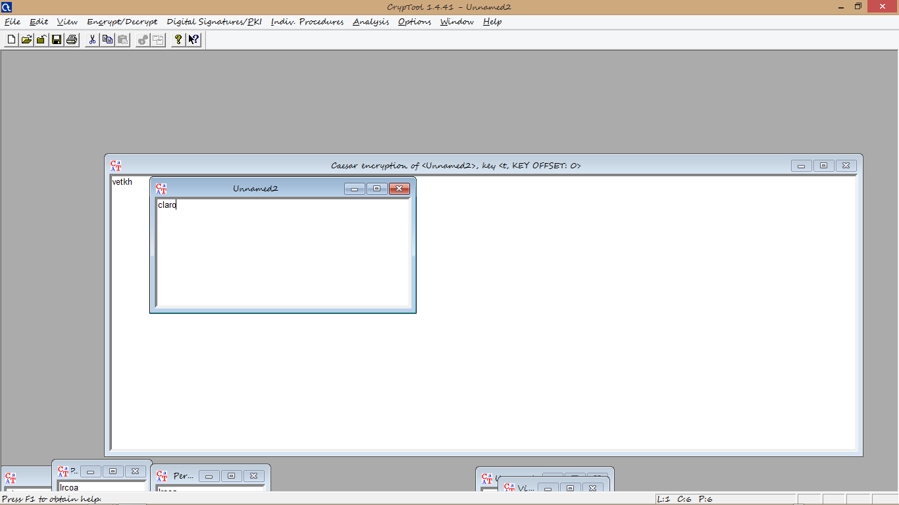
Forma Manual Cesar |  |  |  |  |  |  | Forma Programa Cesar

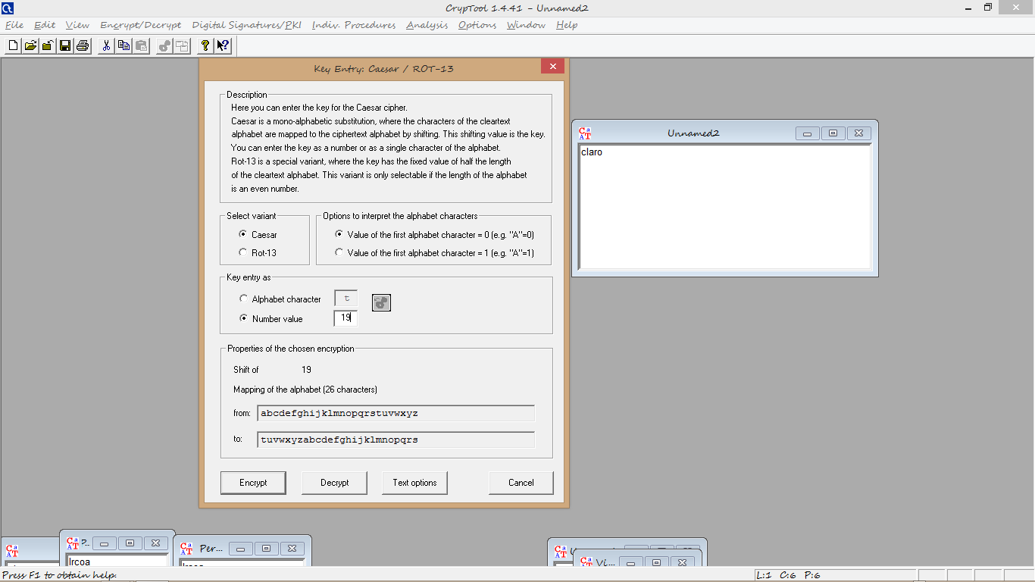
Alfabeto Utilizado

 | 1 | A | Texto plano: Claro
 | 2 | B
 | 3 | C | Clave: 19
 | 4 | D
 | 5 | E
 | 6 | F
 | 7 | G |  | c | 19 | v
 | 8 | H
 | 9 | I |  | l | 19 | e
 | 10 | J
 | 11 | K |  | a | 19 | t
 | 12 | L
 | 13 | M |  | r | 19 | k
 | 14 | N
 | 15 | O |  | o | 19 | h
 | 16 | P
 | 17 | Q
 | 18 | R
 | 19 | S
 | 20 | T
 | 21 | U
 | 22 | V
 | 23 | W
 | 24 | X
 | 25 | Y
 | 26 | Z

Vigenere
Forma Manual Vigenere |  |  |  |  |  |  |  |  |  |  |  |  |  |  |  |  |  |  |  |  |  |  |  |  |  |  |  | Forma Programa Vigenere

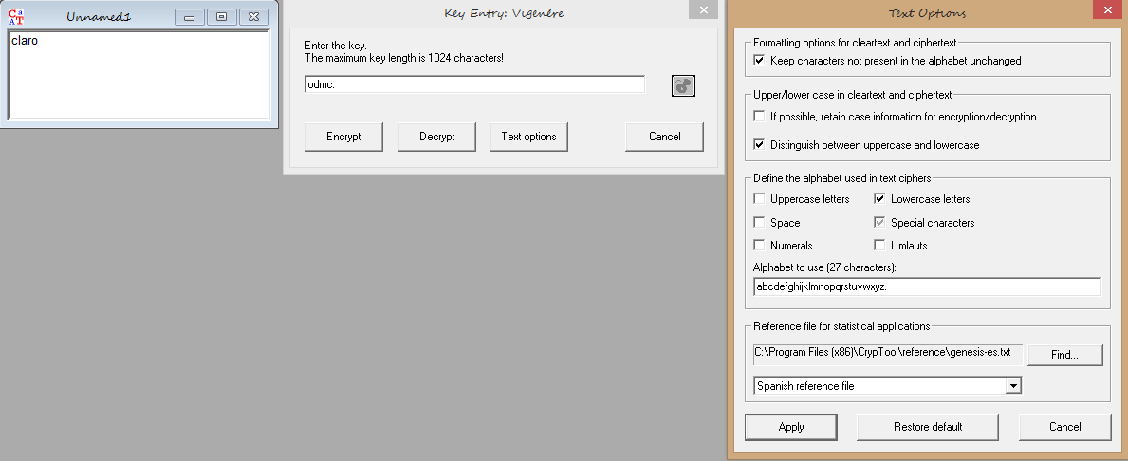
 | 1 | 2 | 3 | 4 | 5 | 6 | 7 | 8 | 9 | 10 | 11 | 12 | 13 | 14 | 15 | 16 | 17 | 18 | 19 | 20 | 21 | 22 | 23 | 24 | 25 | 26 | 27
1 | a | b | c | d | e | f | g | h | i | j | k | l | m | n | o | p | q | r | s | t | u | v | w | x | y | z | .
2 | b | c | d | e | f | g | h | i | j | k | l | m | n | o | p | q | r | s | t | u | v | w | x | y | z | . | a
3 | c | d | e | f | g | h | i | j | k | l | m | n | o | p | q | r | s | t | u | v | w | x | y | z | . | a | b
4 | d | e | f | g | h | i | j | k | l | m | n | o | p | q | r | s | t | u | v | w | x | y | z | . | a | b | c
5 | e | f | g | h | i | j | k | l | m | n | o | p | q | r | s | t | u | v | w | x | y | z | . | a | b | c | d
6 | f | g | h | i | j | k | l | m | n | o | p | q | r | s | t | u | v | w | x | y | z | . | a | b | c | d | e
7 | g | h | i | j | k | l | m | n | o | p | q | r | s | t | u | v | w | x | y | z | . | a | b | c | d | e | f
8 | h | i | j | k | l | m | n | o | p | q | r | s | t | u | v | w | x | y | z | . | a | b | c | d | e | f | g
9 | i | j | k | l | m | n | o | p | q | r | s | t | u | v | w | x | y | z | . | a | b | c | d | e | f | g | h
10 | j | k | l | m | n | o | p | q | r | s | t | u | v | w | x | y | z | . | a | b | c | d | e | f | g | h | i
11 | k | l | m | n | o | p | q | r | s | t | u | v | w | x | y | z | . | a | b | c | d | e | f | g | h | i | j
12 | l | m | n | o | p | q | r | s | t | u | v | w | x | y | z | . | a | b | c | d | e | f | g | h | i | j | k
13 | m | n | o | p | q | r | s | t | u | v | w | x | y | z | . | a | b | c | d | e | f | g | h | i | j | k | l
14 | n | o | p | q | r | s | t | u | v | w | x | y | z | . | a | b | c | d | e | f | g | h | i | j | k | l | m
15 | o | p | q | r | s | t | u | v | w | x | y | z | . | a | b | c | d | e | f | g | h | i | j | k | l | m | n
16 | p | q | r | s | t | u | v | w | x | y | z | . | a | b | c | d | e | f | g | h | i | j | k | l | m | n | o
17 | q | r | s | t | u | v | w | x | y | z | . | a | b | c | d | e | f | g | h | i | j | k | l | m | n | o | p
18 | r | s | t | u | v | w | x | y | z | . | a | b | c | d | e | f | g | h | i | j | k | l | m | n | o | p | q
19 | s | t | u | v | w | x | y | z | . | a | b | c | d | e | f | g | h | i | j | k | l | m | n | o | p | q | r
20 | t | u | v | w | x | y | z | . | a | b | c | d | e | f | g | h | i | j | k | l | m | n | o | p | q | r | s
21 | u | v | w | x | y | z | . | a | b | c | d | e | f | g | h | i | j | k | l | m | n | o | p | q | r | s | t
22 | v | w | x | y | z | . | a | b | c | d | e | f | g | h | i | j | k | l | m | n | o | p | q | r | s | t | u
23 | w | x | y | z | . | a | b | c | d | e | f | g | h | i | j | k | l | m | n | o | p | q | r | s | t | u | v
24 | x | y | z | . | a | b | c | d | e | f | g | h | i | j | k | l | m | n | o | p | q | r | s | t | u | v | w
25 | y | z | . | a | b | c | d | e | f | g | h | i | j | k | l | m | n | o | p | q | r | s | t | u | v | w | x
26 | z | . | a | b | c | d | e | f | g | h | i | j | k | l | m | n | o | p | q | r | s | t | u | v | w | x | y
27 | . | a | b | c | d | e | f | g | h | i | j | k | l | m | n | o | p | q | r | s | t | u | v | w | x | y | z

 |  | c |  | o |  | q |  |  | Texto plano: claro

 |  | l |  | d |  | o
 |  |  |  |  |  |  |  |  | Clave: odmc.
 |  | a |  | m |  | m

 |  | r |  | c |  | t

 |  | o |  | . |  | n

Trasposicion
Forma Manual Transposicion |  |  |  | Forma Programa Transposicion

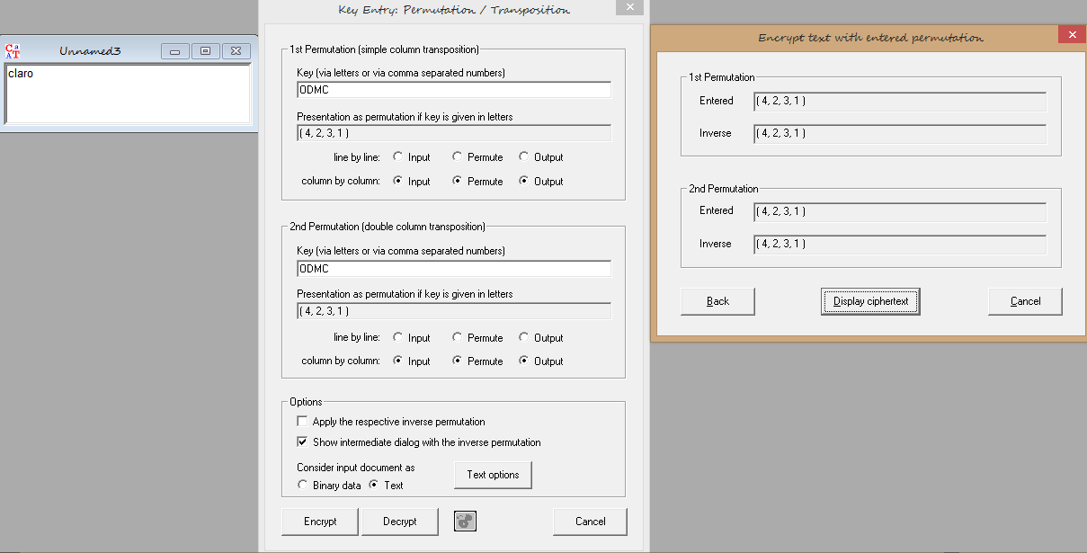
Texto plano: claro |  |  | Clave: odmc

Orden predefinido

o | d | m
c | a | o
l | r | x

Organizar Orden Alfabetico

d | m | o
a | o | c
r | x | l

Texto Codigicado: lrcoa

